表紙
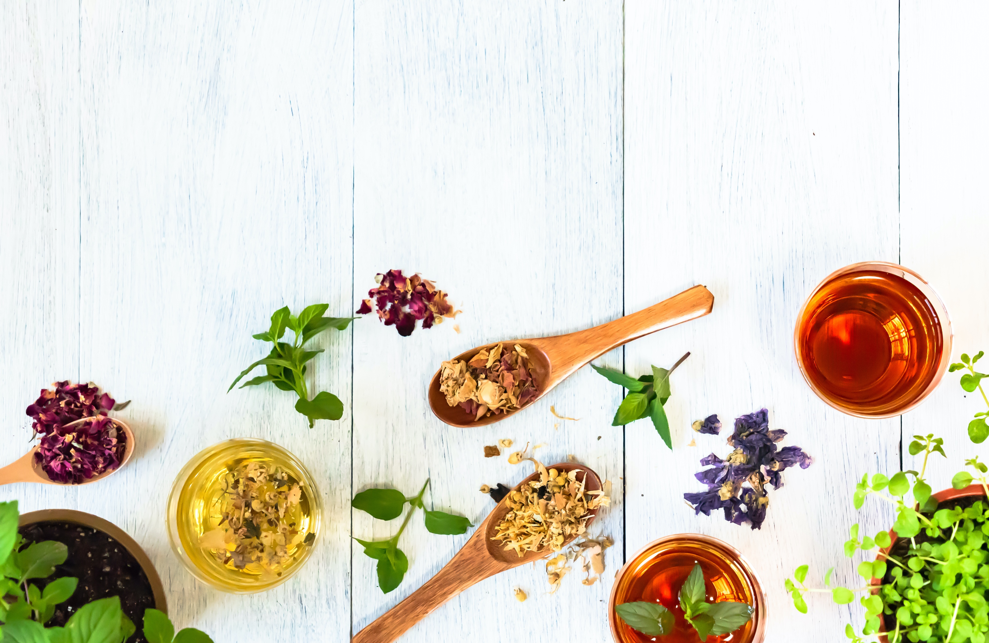

〇〇様
パーソナルシート

ｐ1
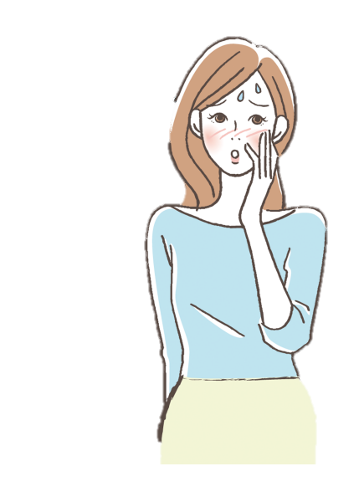
むくみやすい | 眠れない、多夢 | 顔色が赤い | 気虚 | 80
頻尿・夜尿症がある | 口の中が苦い味 | から咳 | 気滞 | 80
冷え性 | 偏頭痛 | 目が乾きやすい | 陰虚 | 80
胃がもたれやすい | よくため息をつく | 耳鳴り | 血虚 | 40
色が白い | 下痢・便秘を繰り返す | 喉が乾く | 瘀血 | 40
軟便・下痢をしやすい | 喉煮ものが詰まった感 | 便がコロコロしている | 痰質 | 80
大きい声が出ない | 不安・憂鬱がある | 寝汗をかく
疲れやすい | イライラ、怒りっぽい | のぼせ、ほてりがある
風邪をひきやすい | お腹が張る | 冷たいものを欲する
よく息切れをする | ゲップやガスが多い | 夕方以降、微熱が出やすい

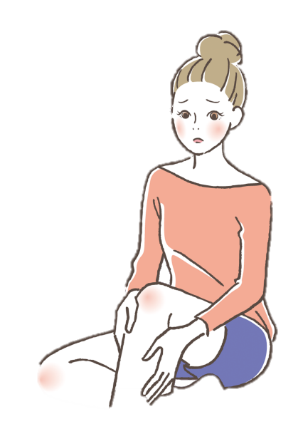
動悸がする | 顔や唇が暗い | 頭が重い
抜け毛・白髪 | 肩こり | めまい、吐き気
爪が白っぽい | 関節痛 | 肌が脂性
物忘れ | 体にしこりができる | 吹き出物がよくできる
かすみ目、疲れ目 | シミ、そばかすが多い | 痰が多い
顔色が白い | 便の色が黒い | むくみやすい
皮膚がカサカサ | 動悸がする | 太っている、水太り
めまい、立ちくらみ | 不整脈 | 体が重怠い
手足が痺れる | 下肢の静脈瘤 | 体脂肪率が高い
こむらがえり | 生理痛がひどい | コレステロール値が高い

p2
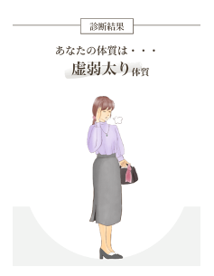
 | このタイプの特徴 | 虚弱
 | 体に必要なエネルギーが不足している状態で基礎代謝が低く、脂肪を燃焼しづらく痩せにくいタイプ。顔や太もも、腹部に脂肪がつきやすく、一見痩せているように見えても下腹の”ぽっこりお腹”が見られるのも特徴。皮膚が柔らかくたるみ肌である。体力がなく疲れやすいため、何かと億劫に感じやすく、それゆえ「運動嫌い（苦手）」にもなりやすい。エネルギーが不足しがちなので補おうと、間食（スナック菓子、チョコレート、ケーキなど）が多くなる。また、過去に食事制限ダイエットを実施したせいで、この体質になる女性も多く見られる。「水を飲んでも太る」と表現する人も多く、痩せたいからと言って食事制限や断食はNG。

このタイプの特徴
 | 起こりやすい症状
 | ・疲れやす（無気力）・体が重い（倦怠感）・冷え性・不眠（寝付けない、質が悪い、途中で目が覚める）・むくみ・気持ちが塞ぎやすい・コレステロール値が高い・貧血・頭痛（偏頭痛）・便秘・胃がもたれる・トイレの回数が多い

 | 原因
 | 運動不足 ／ ストレス（人間関係・仕事等）／ 睡眠不足や不眠／食生活の乱れ（偏食や暴飲暴食を含む）／ 糖分、脂肪を良くとる

p3
総合評価
気虚 | 80
気滞 | 80
陰虚 | 80
血虚 | 40
瘀血 | 40
痰質 | 80
総合評価 | 400 | 点
エネルギー不足と栄養不足が顕著です。それによってめぐらせる力も弱いため、便秘症状や体重・体型に問題が現れている状態です。

気虚 | 80 | 点
エネルギーを作る力を表します。点数が低いほど脂肪を燃やす 力が弱いです。

気滞 | 80 | 点
エネルギーを巡らせる力を表します。点数が低いほど全身にエネルギーを運ぶ力が弱いため、滞りやすいと言えます。

陰虚 | 80 | 点
全身の潤いを表します。点数が低いほど水分が不足している体だと言えます。

血虚 | 40 | 点
血＝栄養状態を表します。低いほど栄養が不足している（または作れていない体）を意味します。

瘀血 | 40 | 点
血＝栄養が全身に巡っていない状態を表します。低いほど血液が滞っていて栄養が末端まで行き届いていません。

痰湿 | 80 | 点
余分な水分量を表します。点数が低いほど余分な水分量が多いため、水はけが悪い体であると意味します。

